Form_Product
Bảng thông tin sản phẩm - Jumbo Bag 1000kg
Tên sản phẩm | Jumbo Bag 1000kg | Mã sản phẩm | JB10001 | 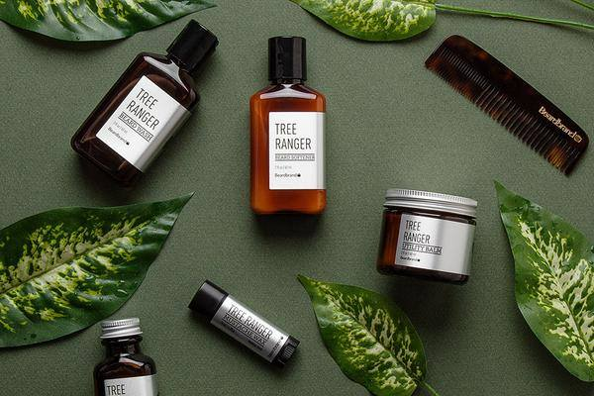 Bản in 1 | Bản in 2
Mã khách hàng | XYZ002 | Ngày cập nhật | 01-03-2026 23:47:53
S.W.L | 1000kg | Type | 4 PANEL
Sewing | INSIDE | Color | Blue
SpecOther | 96*96*129 | SpecInner | 99*99*150
Liner | 0.05*190*280 | Label | yes
Top | 40*55 | Bottom | 40*40
Packing | 150
Item | Spec | Color | Thông tin
Bocang | 1350D*14*14 | Black | Lami: - | Size: 110*409 | PCS: 1 | UW: 0.063 | Qty: 4.499 | WT: 0.2834
Chạc | 50*50*50 | Blue | Lami: - | Size: 50 | PCS: 1 | UW: 23.15 | Qty: 50 | WT: 1157.5
Chạc M | 1470D*14*14 | Blue | Lami: Yes | Size: 50*50 | PCS: 1 | UW: 0.2123 | Qty: 0.25 | WT: 0.0531

Other : No note

 |  |  |  |  |  | MINH PHUONG GROUP CO., LTD

